Форма цінової пропозиції
 |  |  |  |  |  |  |  |  | Додаток №_1 до Запиту
 |  | Форма цінової пропозиції

(Назва Учасника), надає свою пропозицію щодо участі у закупівлі моторних надувних човнів.
Відомості про підприємство |  |  |  |  | Повне найменування учасника – суб’єкта господарювання
 |  |  |  |  | Ідентифікаційний код за ЄДРПОУ або реєстраційний номер облікової картки платника податків
 |  |  |  |  | Реквізити (адреса - юридична та фактична, телефон, факс, телефон для контактів, e-mail, розрахунковий рахунок)
Відомості про особу (осіб), які уповноважені представляти інтереси Учасника |  |  |  |  | (Прізвище, ім’я, по батькові, посада, контактний телефон).
Допускаються будь-які аналоги з технічними та функціональними характеристиками не гірше наведених АБО Аналоги не допускаються. Учаснику необхідно вказати модель (торгову марку), виробника та детально зазначати технічні характеристики продукції у відповідності до параметрів та вимог технічного опису даної таблиці (у разі пропозиції аналогу) та обов’язково надати фото. Вартість доставки має бути врахована у вартість товару.
№ п/п | Технічні характеристики та опис |  | ПРОПОЗИЦІЯ (вказати ТМ, модель, країну виробника) |  | Кількість |  | Ціна, за одиницю, (з урахуванням всіх податків і зборів) * | Вартість, грн., (з урахуванням всіх податків і зборів) * | Умови оплати, % передплати /післяплати | Термін поставки товарів, (календарних днів з моменту укладання договору)

 | ФОТО | Запит** | ФОТО обов'язково | Технічні характеристики та опис у чіткій відповідності до технічного опису Запиту | од.ви міру | кіль кість |  |  | Пропозиція | Пропозиція
1 |  | Надувний моторний човен ТМ: Kolibri КМ-400 DSL підвищеної комфортності (або аналог) Тип човна: кільовий Розмір човна: 400х180 см Діаметр балона: 49 см Вага комплекту: 88,6 кг Вантажопідйомність: 660 кг Пасажиромісткість: 6 чол. Максимальна потужність мотора: 35 к.с. Колір: світло- Сірий, Темно-сірий Діаметр балонів: 49 см, Розміри кокпіту: 290х92 см кількість гермовідсіків: 4+1 Тип днищового пайола: фанерний або алюмінієвий пайол зі стрінгерами Тип сидінь: пересувні Транець: є Ручки для перенесення: є Матеріал: міцна п’ятишарова тканина ПВХ класу Heavy duty 1100 гр/м2; Комплектація: Човен із встановленим транцем- 1 Сидіння (фанерні банки,що переміщаються) -3 Весло- 2 Фанерний пайол зі стрінгерами- 1 Механічний ножний насос (об'єм 6 літрів)- 1 Ремкомплект- 1 Сумка пакувальна- 1 Сумка пакувальна для днищового пайола- 1 Посібник користувача- 1 Додатково: Моторний кільовий човен підвищенної комфортності. Весла з покращеними гідродинамічними характеристиками та регульованими муфтами. Перепускні клапани для скидання надлишкового тиску в балонах рухомі банки. Швидке складання та розбирання. Гарантія: не менше 36 міс |  |  | шт | 6 |  | 0.00
 | Надувний моторний човен Kolibri КМ-400 DSL (або аналог)
 | 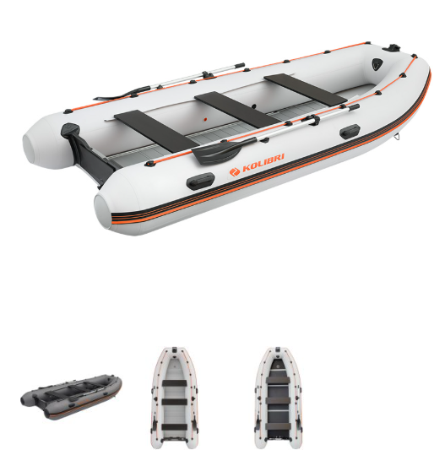
Всього вартість пропозиції, грн* |  |  |  |  |  |  | 0.00
* Товариство Червоного Хреста України є громадською неприбутковою організацією і просить надати максимальні знижки на послуги/роботи, вказані у ціновій пропозиції.
** Закупівля відбувається одним лотом
Примітка: вартість одиниці продукції та загальну вартість пропозиції потрібно заповнювати у гривнях, зазначаючи цифрове значення, яке має не більше двох знаків після коми.
Ми погоджуємось, що всі витрати, пов’язані з доставкою товару, завантажувально-розвантажувальними роботами, здійснюються за рахунок Постачальника за наданою адресою: м. Київ, вул. Ділова, 3
Ми погоджуємося та ознайомлені з умовами типового Договору ТЧХУ (Додаток №2 до Запиту).
Ми погоджуємося з умовами, що Замовник має право розділити дану закупівлю між декількома постачальниками за умови наявності більш вигідних умов на різні позиції.
Ми погоджуємося з умовами, що Ви можете відхилити нашу чи всі надані пропозиції, та розуміємо, що Ви не обмежені у прийнятті будь-якої іншої пропозиції з більш вигідними для Вас умовами.
Ми погоджуємося зафіксувати цінову пропозицію протягом 90 днів календарних днів з моменту подачі.
Подаючи свою пропозицію ми підтверджуємо повну комплектацію та відповідність умовам зазначеним у Запиті.
Учасники повинні надсилати цінові пропозиції з підписом і печаткою

 |  | Дата:

 |  | Керівник організації/ФОП:____________________________ ( ____________________)
 |  | МП підпис ПІБ

